상품제안서
모던 스퀘어 파우치 [PH212] | 상품코드: F27796

 |  |  |  |  |  |  | 02-412-0044 | www.easy1.co.kr
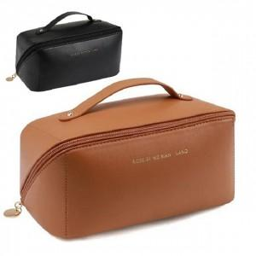

【상세/제작정보】

【인쇄/포장옵션】 | / OPP(비닐)

【공급단가】 | 수량 | 100~ | 300~ | 500~ | 1,000~ | 3,000~
*VAT별도 | 단가 | 2,280원 | 2,250원 | 2,200원 | 2,110원 | 2,020원

【상품 URL】 | http://www.easy1.co.kr/src/goods_detail.php?gdno=27796

